Kiosk 2026
Kioskschema!
Förhållningsregler Schema:
Familjerna till Barn 1 och Barn 2 bestämmer om man vill splitta på tiden eller köra hela passet tillsammans. Notera att det är Passtiden (ca 2-3h som gäller inte matchtiden.).
VIKTIGT! Kan man inte sitt pass så får man själv ansvara att byta med en annan familj. Kontaktuppgifter finns på Laget.se /Laget appen.
Läs gärna igenom kioskrutinerna och checklistan nedan inför passet. Checklistan finns i Kiosken också.
Hör av er om ni har några frågor!:
Lisa Landholm, 0737352275, lisa.landholm@gmail.com
V.23
Datum | Dag | MatchTid | BSK | Bortalag | PASSTIDEN | Barn 1 | Barn 2
20260602 | Tisdag | 19.15 | P2010 | Jönköpings BK | 18.15-ca20.30 | Märtha Kinnander | Nora Gard
20260605 | Fredag | 18.00 | F2014 | Habo IF 2 | 17.00-19.30 | Anna Åsebrant | Edith Von Essen

20260606 | Lördag | 13.00 | Senior Dam | Lindö FF | 12.00-15.20 | Eliza Kaloczy | Alma Juhlin
 |  | 14.00 | P2013 | Hovslätt IK
 |  | 15.30 | F2016 | Ekhagens IF 3
 |  | 16.00 | P2015 | Tenhults IF | 15.20 -Ca 17.40 | Elsa Grund | Timea Svensson

20260607 | Söndag | 10.00 | F2012 | Egnahem | 9.00-12.00 | Fia Svensson | Bianca Eng
 |  | 13.00 | F2014 | Lekeryd-Svarttorps SK 1 | 12.00-15:00 | Alicia Funck | Sophia Berg | 14 familjer
 |  | 16.00 | F2013 | IF Eksjö Fotboll | 15.00-18.00 | Hilma Liljegren | Livia Andrén
 |  |  | F2016 | Mariebo IK 8
 |  |  | F2017 | Alingsås Kvinnliga IK /Alingsås IF FF | 18.00- ca21.00 | Wilja Westerlund | Minyah Jestin
 |  | 17.00 | Senior Herr | Månsarps IF (9-m)

Kioskrutiner
Kiosken behöver bara vara öppen matchdagar.
Vi försöker höra av oss till er om någon sen matchändring berör bemanningen. Men kika gärna själv under Kalender på "Laget":
https://www.laget.se/F-14-2014/Event/Month
Kiosken öppnar en timma före första matchen, detta för att nycklar till domarrummet förvaras i kiosken. Kiosken stänger när samtliga spelare och ledare från sista lagen efter sista matchen lämnat Furuvik.
(Därmed ca tid på sista passet). Om man är sist på plats verifiera att ytterdörren är låst.
Minderåriga ska inte stå ensamma i kiosken men gärna i sällskap av vuxen.
Kioskrutinerna, en lista över kioskansvariga samt veckoschemat kommer att finnas uppsatta i kiosken samt ligga på på "Laget" under dokument/kiosk.
NYCKELN:
De som har sista passet för dagen ansvarar för att någon av de föräldrar som har första passet dagen efter får nyckeln.
När veckans sista match är spelad och kiosken stängs, lämnas nycklarna till Kioskansvarig för nästa lag : P-2014 - Louise Halvardsson, telefon: 0736973005

Checklista Kiosk
(Denna info finns i Kiosken också!)
Vid öppning:
Kör i gång kaffebryggaren.
Aktivera korvgrytan genom att slå på strömmen och fylla på vatten, cirka 10 cm. Vrid därefter upp termostaten till 70 grader.
Lås upp fönstret och gallergrinden (nycklar finns i nyckelknippan). Häng upp nyckelknippan och hänglåsen så de är lätta att hitta för den som stänger.
Ställ ut glassgubben och häng upp glassflaggorna, om de inte redan är utställda!
Ställ ut returburktunnan och papperskorg
Lägg i korvar i grytan (inte för många, när de flyter upp efter några minuter är de klara).
Se till att det inte blir tomt med varor, finns i ett förråd längst ner till höger i korridoren. Nyckel finns i nyckelknippan
Det finns papper och penna i kiosken, anteckna om det är något som håller på att ta slut (så de efter dig ser att det är meddelat eller ej). Sms eller mejl till Veronica Svahn, 076-134 82 27, veronica.svahn@hotmail.com
Vid stängning
Ta in glassgubben, glassflaggorna och returburktunnan
Lås gallergrinden och fönstret. OBS! Dra ner rullgardinen!
Diska ur korvgrytan, kaffekannor, korvtång och melittahållaren. Torka av ytorna och sopa av golvet
Ta in och töm papperskorgen, sätt i ny påse
Fyll upp drickakylen och fyll på med kioskvaror. Meddela Veronica Svahn via sms eller mejl, 076-134 82 27, veronica.svahn@hotmail.com om något håller på att ta slut eller är slut.
Lämna 200:- i tjugor och samtliga mynt i kassaskrinet och ställ ner det under disken. De pengar som blir över stoppar ni en svart kassett som finns i kiosken. Lämna sedan kassetten i kansliets brevinkast
Se till att nycklarna lämnas over till nästa person i gruppen eller om det är ny grupp som tar över så se till att nycklarna hamnar där (efter sista passet på söndagar är det gruppbyte).
Du är förmodligen sista person som lämnar Furuvik så se till att ytterdörren är låst
Lycka till

Bollvakt 2026
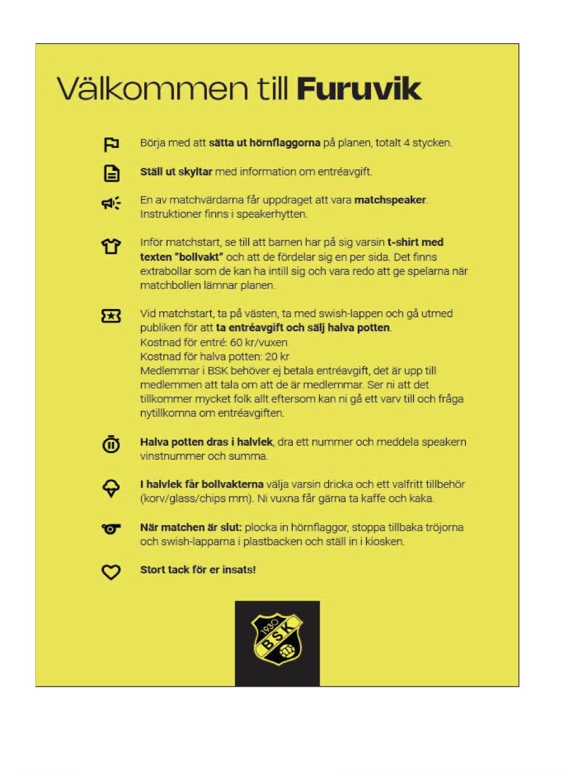

2026-04-25 , samling 12.15 (Matchstart 13.00)
Halvapotten, halva potten, Entrévärd | Ellen Landberg | Förälder
 | Ines Öhlin | Förälder | Notera: Vuxna kommer enbart vara Entrevärd, hjälpa till med framställandet av planen och stötta barnen. Det kommer INTE säljas halva potten eller vara Speaker-uppdrag. Ha det I åtanke när ni läser instruktionerna I den gula rutan :)
 | Joanna Svenningsson | Förälder
Bollvakt | Ines Öhlin | Barn
Bollvakt | Ellen Landberg | Barn
Bollvakt | Joanna Svenningsson | Barn
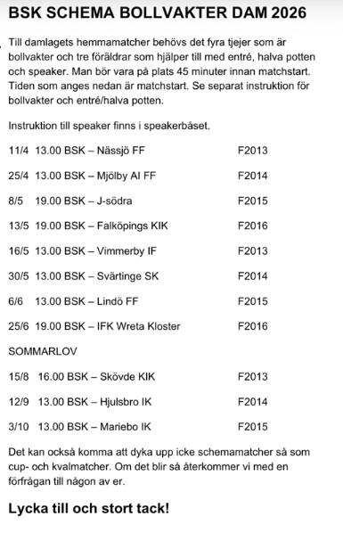
Bollvakt | Ellie Qvärnstedt | Barn

2026-05-30 , samling 12.15 (Matchstart 13.00)
Entrévärd | Ida-linn Östberg | Förälder
 | Saga Börsbo | Förälder
Bollvakt | Ida-linn Östberg | Barn
Bollvakt | Ebba Gustavsson | Barn
Bollvakt | Saga Börsbo | Barn
Bollvakt | Maja Jarnevik | Barn

2026-09-12 , samling 12.15 (Matchstart 13.00)
Entrévärd | Isabella Johansson | Förälder
 | Elvira Tabakovic | Förälder
Bollvakt | Nora Gard | Barn
Bollvakt | Isabella Johansson | Barn
Bollvakt | Elvira Tabakovic | Barn
Bollvakt | Sally Holmgren | Barn

